נתונים מספריים ומערכת המידע
נתונים מספריים הרלוונטיים לסיפור הישובי:

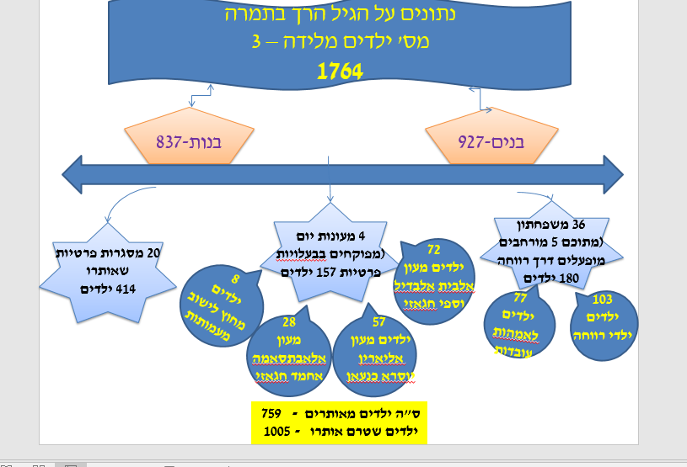

לגבי מערכת המידע- מהווה מקור מידע עבורי ובסיס נתונים לבניית תכניות בהמשך. כיום אני משתמשת בה גם כנמקור מידע עבור שותפיי שמסתייעים בנתונים שבמערכת. אנו כרשות מקפידים לעדכנה כל הזמן.

